Introducción
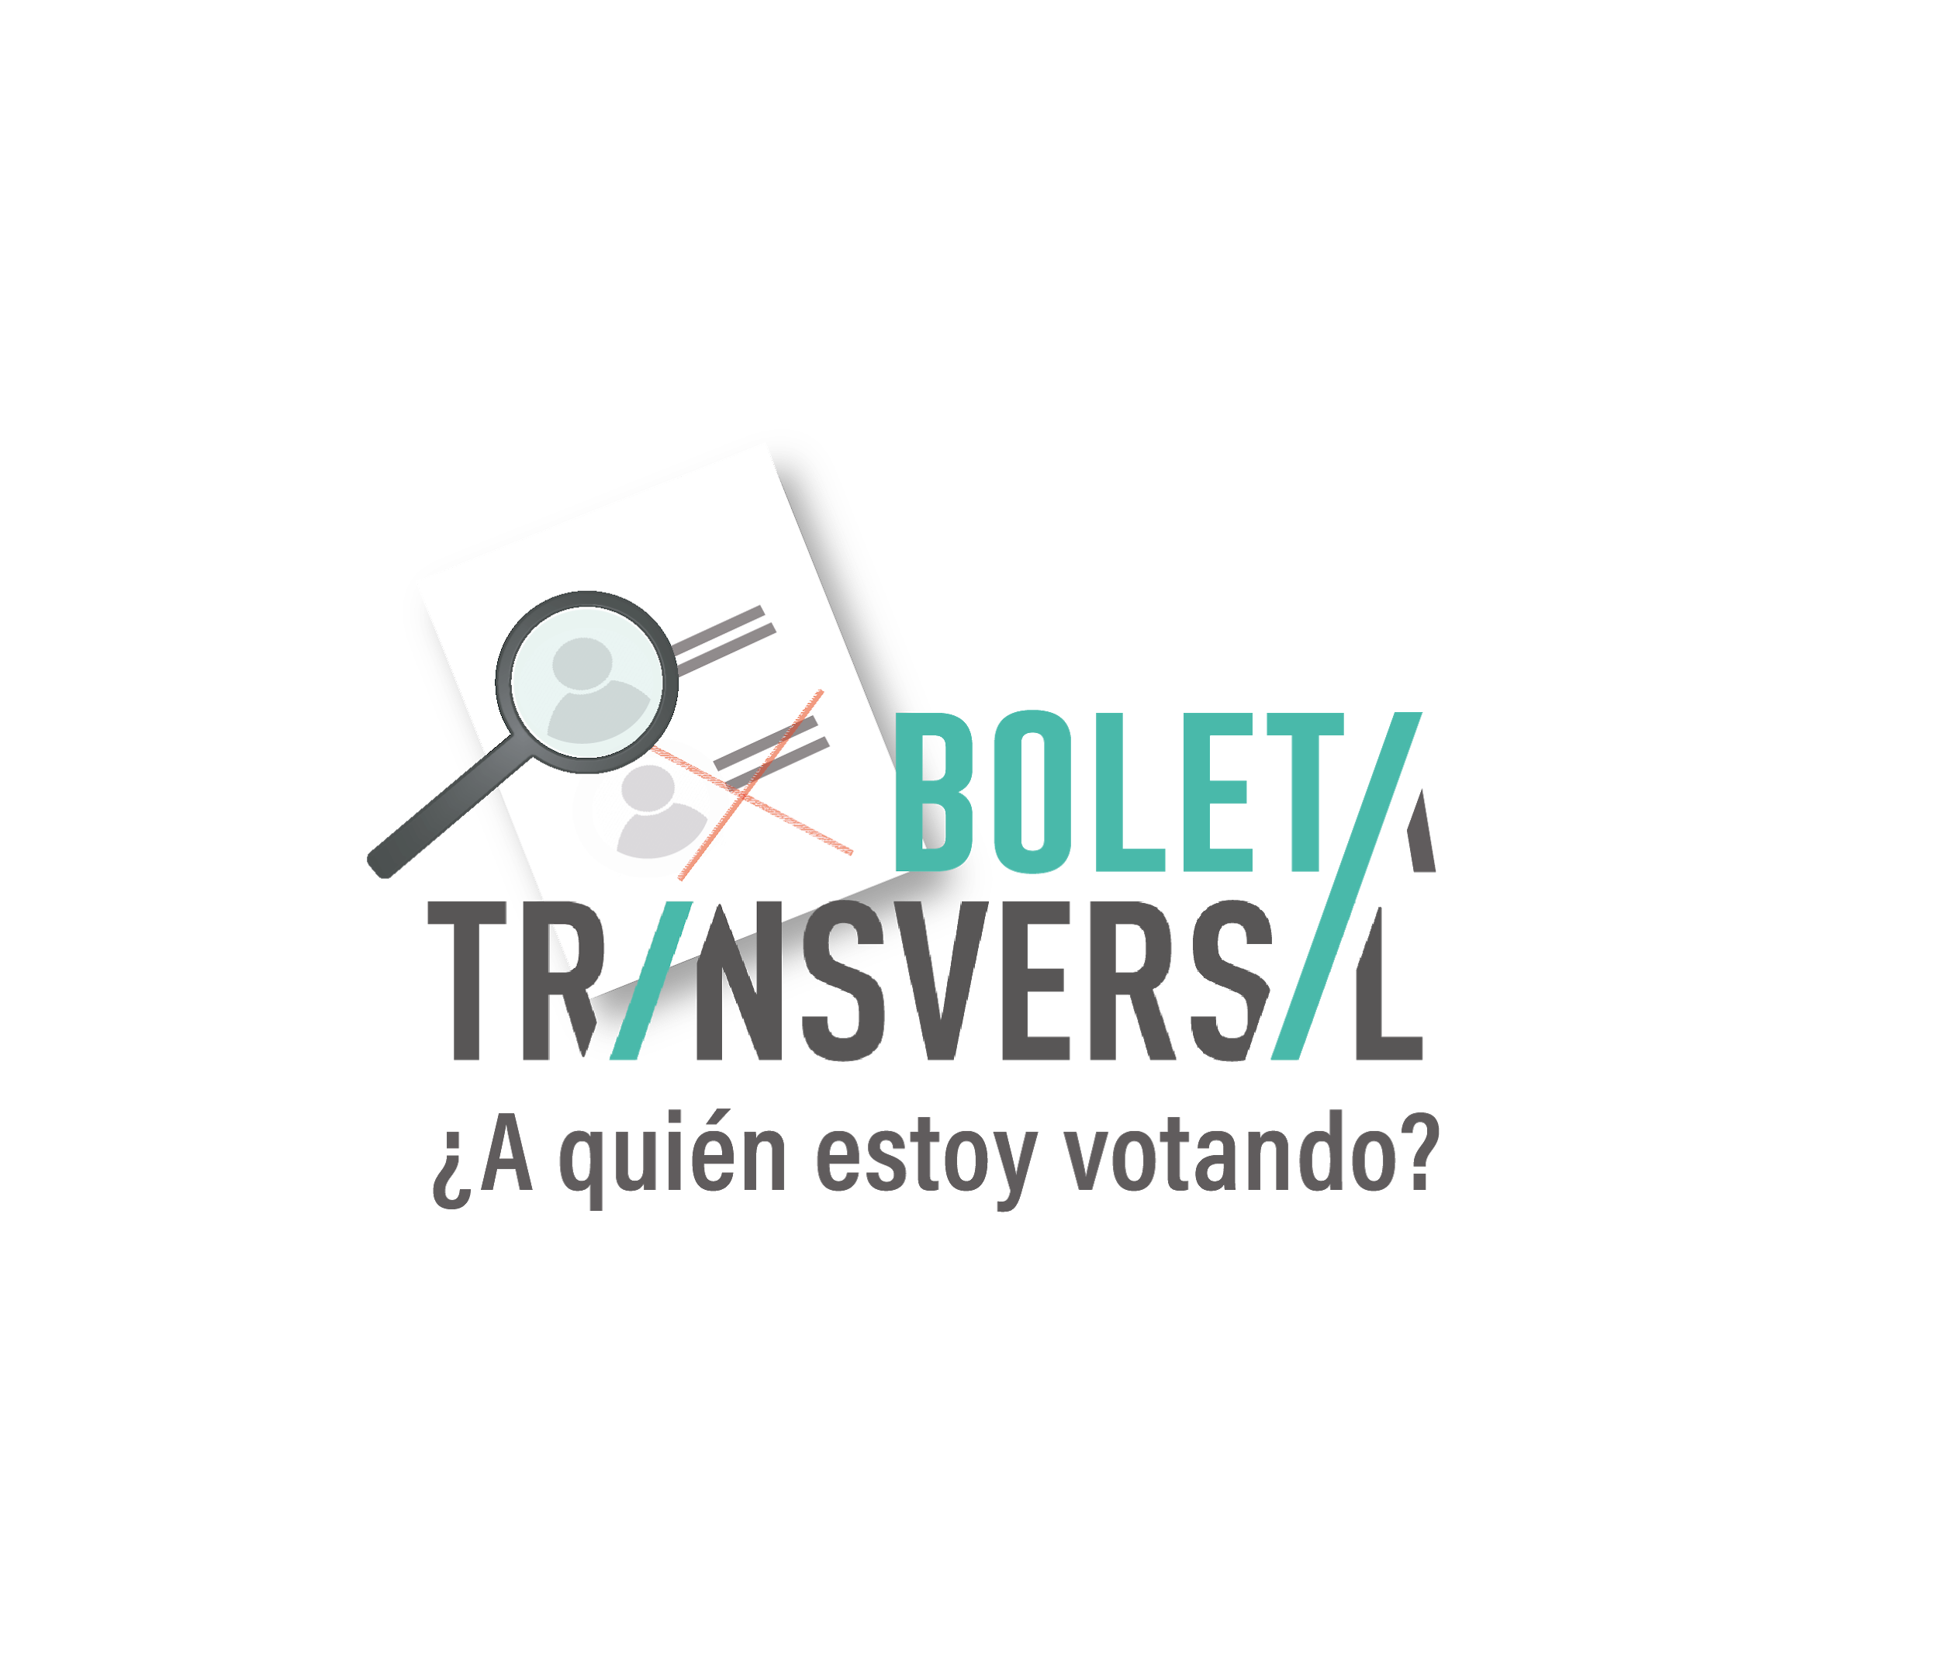

https://www.boletatransversal.com/ | Corte de información al 30 de abril del 2021

El proceso electoral para la renovación de cargos de elección popular se llevará a cabo el domingo 6 de junio de 2021. Frente a dicho evento, se presenta la necesidad de una ciudadanía activa e informada previo al ejercicio del voto electoral, lo cual se ve obstaculizado por la falta de un portal único e integral que contenga información sustantiva de las y los candidatos. De tal manera, el proyecto de Transversal abonará a la democratización del conocimiento, fortalecerá el debate público y generará información pertinente para contribuir a una ciudadanía que ejerza su voto de manera crítica e informada.

En el presente archivo usted podrá encontrar la siguiente información:

1) Listado de las candidaturas al municipio con información sobre las generalidades de su perfil.
2) Medios verificación sobre la información presentada en las generalidades

3) Propuestas anunciadas por las candidaturas en relación con el ODS al que responden y sus medios de verificación.
4) Resumen cuantitativo de las propuestas anunciadas por las candidaturas y los ODS a las que responden.

